关系图
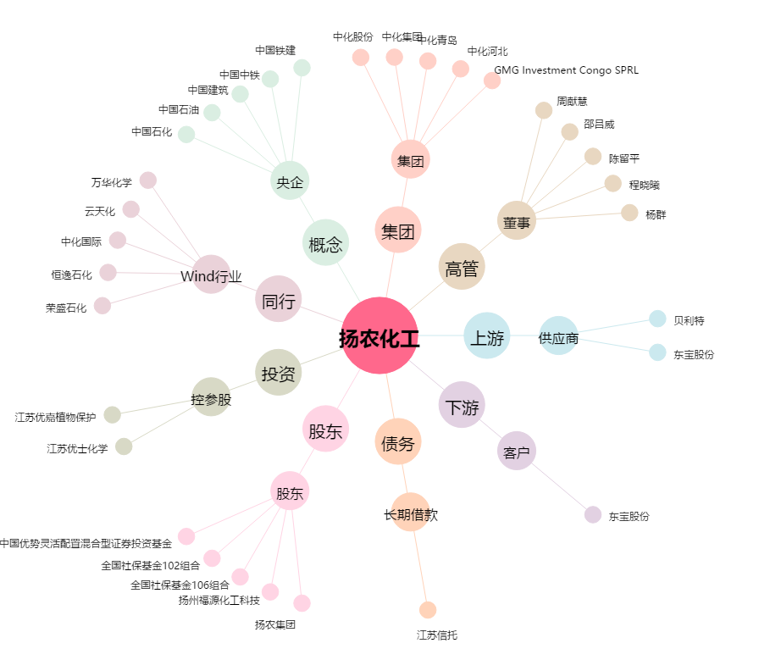
扬农化工[600486.SH] - 关系概览图

